Exemplos
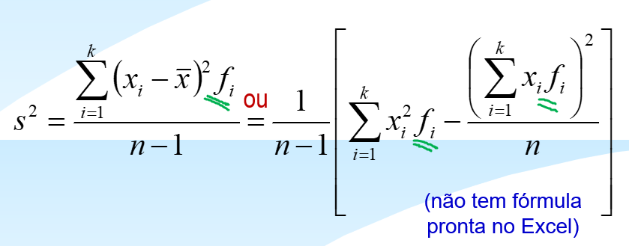
 |  | Média | Variância
Defeitos | Frequencia | xi*fi | ((xi - x_)^2)*fi
0 | 13 | 0 | 45.9472
1 | 11 | 11 | 8.5184
2 | 9 | 18 | 0.1296
3 | 8 | 24 | 10.0352
4 | 6 | 24 | 26.9664
5 | 1 | 5 | 9.7344
6 | 2 | 12 | 33.9488
 | 50 | 94 | 135.28

 | Média de Defeitos = |  | 1.9

 | Variância =

